3字段逻辑
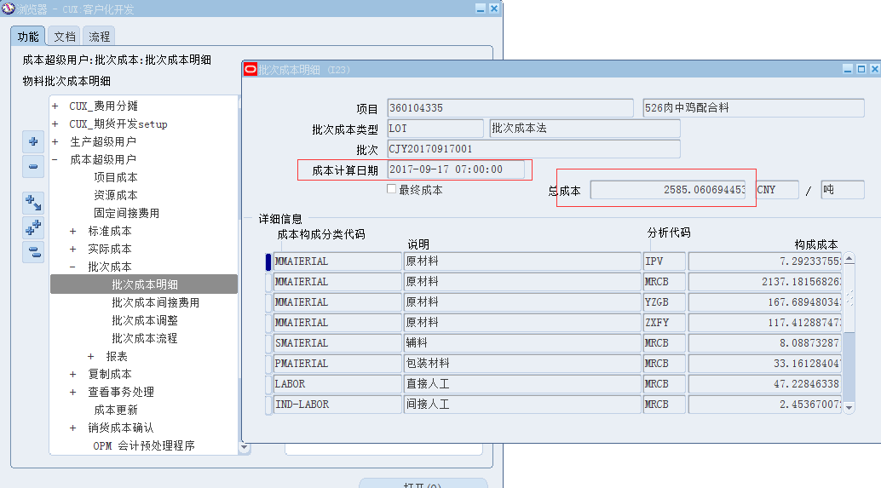
HAND报表功能设计-字段逻辑说明
报表字段 | 列取值逻辑 |  |  |  | 字段长度 | 其他说明
 | 界面名称 | 子界面名称 | 字段名称 | 运算关系 |  | 小计说明 | 第1层分组 | 第2层分组 | 第3层分组 | 第4层分组 | 第5层分组 | 总计说明 | 排序顺序 | 排序说明 | 对齐方式
表头：
起算日期 |  |  |  | 参数填写，如‘2017-10-10’
打印日期 |  |  |  | 提交请求的日期，格式yyyy-mm-dd
*该报表统计单位为吨 |  |  |  | 打上这行字
海安源耀阳光饲料有限公司饲料毛利分析 |  |  |  | Q列上面打上这行字，加粗
表体：
序号 |  |  |  | 从1开始流水，每行递增
物料编码 |  |  |  | 该业务实体下，上月/本月有过销售的物料编码，见下述上月销售-数量、本月销售-数量两个字段的取值说明
品名及规格 |  |  |  | 该业务实体下的库存组织对应的组织层物料说明，取到多个库存组织则取任意一条
价格 | CUX:销售订单 | 销售订单行 |  | 参数业务实体下、该行物料的、销售订单审批状态为批准【见图1】、订单创建日期是参数起算日期的上周的、销售订单行状态非已取消、销售订单行的加权平均单价 | 保留2位小数
上月销售-数量 | 物料事务处理 |  |  | 参数业务实体下所有的库存组织，事务处理日期为参数起算日期的上个月的第一天0时0分0秒到最后一天23时59分59秒的，该行物料编码，事务处理类型为‘Sales order issue’的数量（取正数）减去事务处理类型为‘RMA Receipt’的数量（取正数），转化为吨的数量加总。 *如何转化为吨：事务处理单位若单位分类是重量的（库存-设置-单位-分类），则将数量转化为吨为单位的数量；如果非重量单位的则不转化直接加总 | 保留5位小数
上月销售-比例 |  |  |  | 公式：该行的‘上月销售-数量’/该列‘上月销售-数量’的加总
本月销售-数量 | 物料事务处理 |  |  | 参数业务实体下所有的库存组织，事务处理日期为参数起算日期的这个月的第一天0时0分0秒到最后一天23时59分59秒的，该行物料编码，事务处理类型为‘Sales order issue’的数量（取正数）减去事务处理类型为‘RMA Receipt’的数量（取正数），转化为吨的数量加总。 *如何转化为吨：事务处理单位若单位分类是重量的（库存-设置-单位-分类），则将数量转化为吨为单位的数量；如果非重量单位的则不转化直接加总 | 保留5位小数
本月销售-比例 |  |  |  | 公式：该行的‘本月销售-数量’/该列‘本月销售-数量’的加总
本周-库存 | 物料事务处理； 批次成本明细 |  |  | 参数业务实体下所有的库存组织，事务处理日期为参数起算日期的本周的第一天0时0分0秒到最后一天23时59分59秒的，该行物料编码，事务处理类型为‘Sales order issue’的物料批次，取物料+批次在该事务处理日期的批次成本【见图3】，根据数量进行加权平均{事务处理类型为‘Sales order issue’的数量（取正数）减去事务处理类型为‘RMA Receipt’的数量（取正数）}
本周-市场 | CUX:商品价格维护界面 |  | 标准价格 | 业务实体为该参数业务实体、价格类型为‘市价（饲料）’、物料为该行物料、且币种为本位币的，且参数起算日期的这一天所在的一周的日期在有效期自与有效期至范围内的，且有效打勾的标准价格【见图2】，取到多条就取平均值。 1）该界面是有版本控制的，版本号最高的是最新的一条，详见这个界面的视图，别取成历史版本的了 2）*若标准价格维护的单位是重量类单位（见下述采购入库量字段的解释重量类单位怎么判断），则将单价转换为吨为单位的单价，如单位是kg，单价是1.74，那么转换为吨的单价就是1740 | 保留2位小数
上周-库存 | 物料事务处理； 批次成本明细 |  |  | 参数业务实体下所有的库存组织，事务处理日期为参数起算日期的上周的第一天0时0分0秒到最后一天23时59分59秒的，该行物料编码，事务处理类型为‘Sales order issue’的物料批次，取物料+批次在该事务处理日期的批次成本【见图3】，根据数量进行加权平均{事务处理类型为‘Sales order issue’的数量（取正数）减去事务处理类型为‘RMA Receipt’的数量（取正数）}
上周-市场 | CUX:商品价格维护界面 |  | 标准价格 | 业务实体为该参数业务实体、价格类型为‘市价（饲料）’、物料为该行物料、且币种为本位币的，且参数起算日期的上一周的日期在有效期自与有效期至范围内的，且有效打勾的标准价格【见图2】，取到多条就取平均值。 1）该界面是有版本控制的，版本号最高的是最新的一条，详见这个界面的视图，别取成历史版本的了 2）*若标准价格维护的单位是重量类单位（见下述采购入库量字段的解释重量类单位怎么判断），则将单价转换为吨为单位的单价，如单位是kg，单价是1.74，那么转换为吨的单价就是1740 | 保留2位小数
差异-库存 |  |  |  | 公式为：‘本周-库存’-‘上周-库存’
差异-市场 |  |  |  | 公式为：‘本周-市场’-‘上周-市场’
成本管理~备注 |  |  |  | P列-AG列，只要画表样，逻辑留空

图1：CUX销售订单
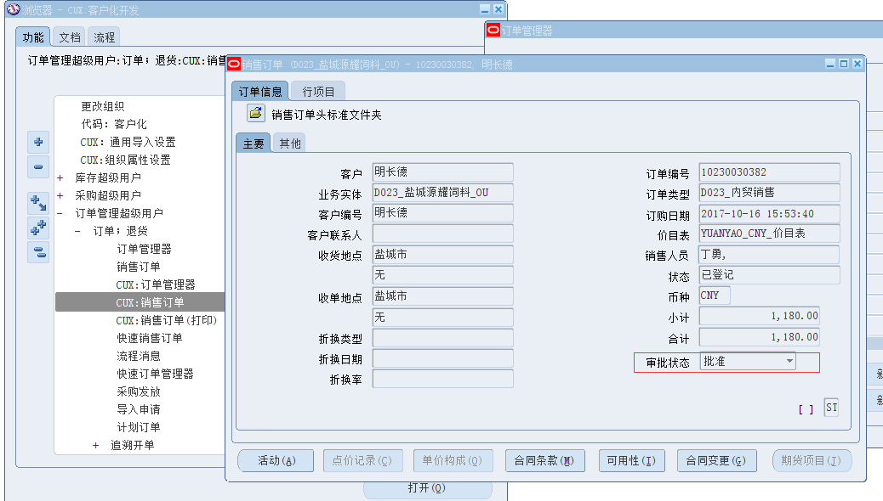

图2：商品标准价格
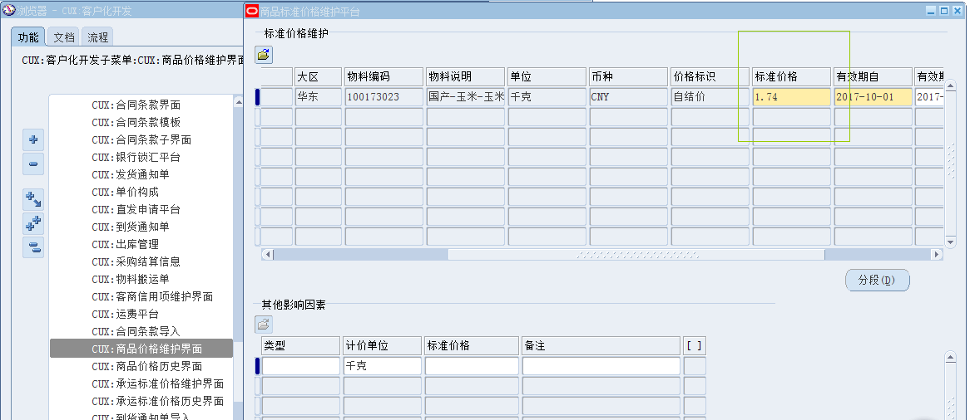

图3：批次成本

